※初めにお読みください
令和6年度 芸術文化振興基金 地域の文化振興等の活動 助成金交付申請書・実績報告書の作成にあたっての注意事項

申請書・実績報告書の作成にあたっては、特に以下の点に注意して作成ください。

【 申請書・実績報告書作成に際しての注意事項 】
・本様式は自動計算やセルの参照機能等を利用しており、「Microsoft Excel」以外の表計算ソフトで
作成すると不具合が発生する可能性があります。必ず「Microsoft Excel」ソフトをご利用ください。
・活動区分ごとに様式が異なりますので、作成前に必ず確認してください。
・申請書の「助成金の額」、「助成金算定基礎経費の合計額」は、3月にお送りさせていただきました内定通知書の額を記載または選択してください。 ・申請書の「助成対象経費の総額」は、お手元の要望書の額を記載してください。なお、内定にあたり「助成対象経費の総額」に変更が生じている場合、申請書を提出いただいた後、当振興会から修正の上ご連絡します。

・本様式にはファイル保護のためのロックを施しており、文字の大きさや入力欄の調整など、
様式の変更ができない仕様になっていますので、必ず既定の文字数・行数以内で記入してください。
【 入力に際しての注意事項 】
・Wordやメモ帳など別のファイルからテキストをコピーして貼り付ける際には、入力するセルを
ダブルクリックし、入力状態にしてから貼り付けてください。
▼
・薄水色のセルは選択式ですので、右下の |  |  | をクリックして選択肢を開き、選択してください。
例） | 選択してください。
・個表「本活動の内容」の入力に際して、画面がうまく表示されない場合は、数式バーを活用ください。
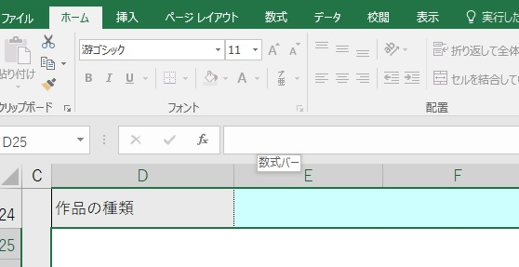
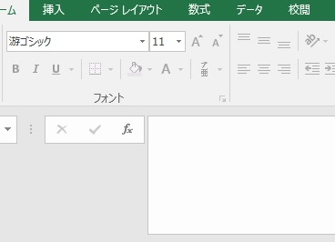

直接、文字の入力が可能
数式バー
幅を広げられます

【 よく使う操作について 】
・改行 |  | [Alt] + [Enter] ※{スペース}キーでの改行はしないでください。
・全角⇔半角 変換 |  | [半角/全角]
 |  | キーボードの左上にある【半角/全角】キーを押すたびに、「ひらがな」→「半角英数」→「ひらがな」の順に入力モードが切り替わります。

